značení věcí
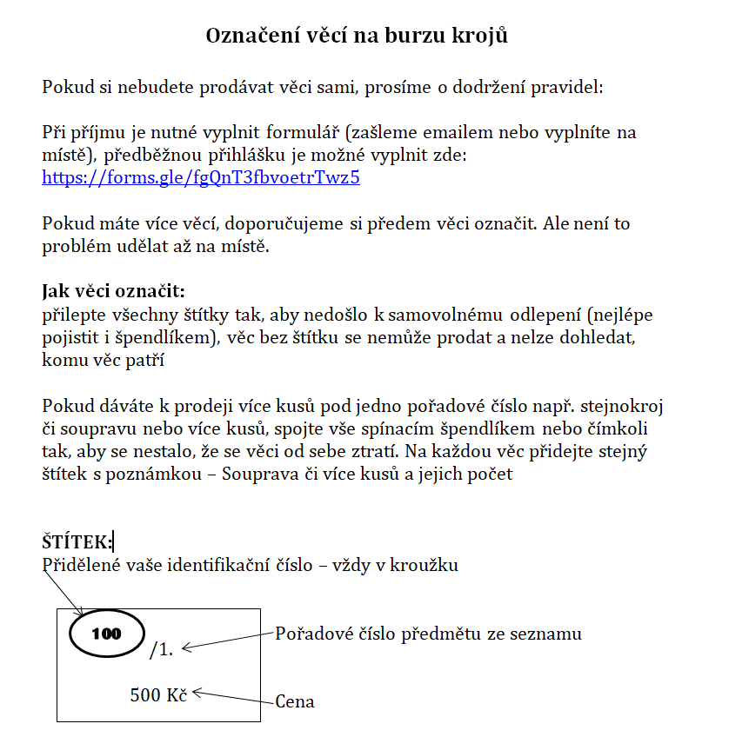

Přihlášku je možné vyplnit zde:
https://forms.gle/fgQnT3fbvoetrTwz5

Více informací:
https://www.masaryk.info/akce/1419/

Identifikační číslo obdržíte po vyplnění online přihlášky.

